おしらせ
ご協力会社各位
 | 請求書についてのお知らせ

拝啓 時下ますますご清栄のこととお喜び申し上げます。
この度、弊社請求書の様式をエクセルにて作成いたしました。今までに購入いただきました請求書も
そのままお使いいただけますが、新規のご購入は終了とさせていただきます。
記入方法などわからない点がございましたら、ご遠慮なく担当、もしくは本社までお問い合わせください。

今後とも変わらぬご支援を宜しくお願い致します。

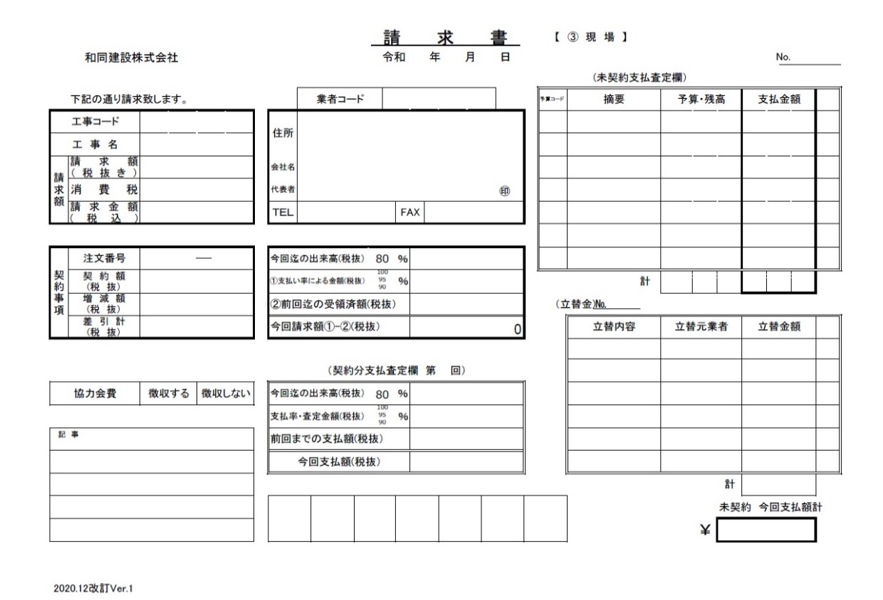
３枚目 押印提出
お問い合わせ・提出先
〒２３１－００４８
横浜市中区蓬莱町１－１－３
和同建設株式会社
℡：０４５－２５１－０２９１

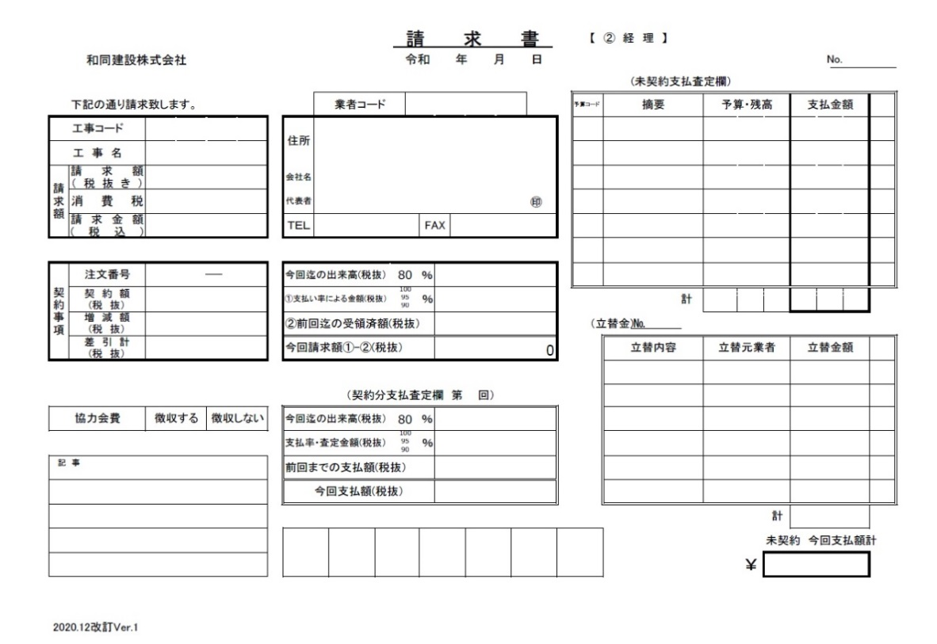
２枚目 押印提出

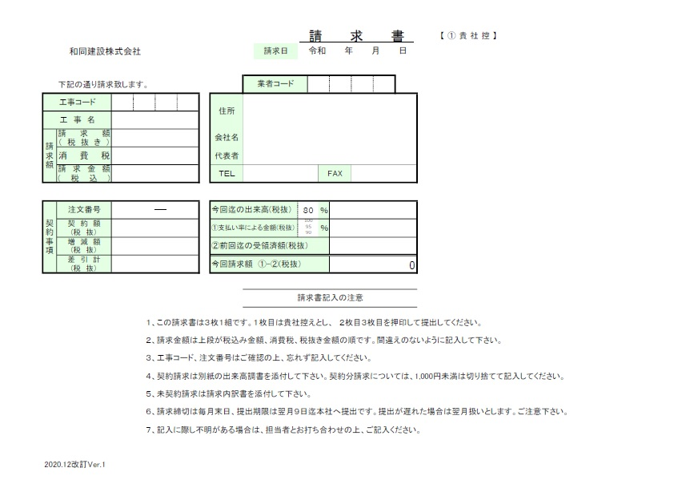

1枚目 貴社控え

＊記入必須

＊契約工事は記入してください

請求書 記入要領
註文契約番号の4桁です。わからない方、未契約の方は担当者にお問い合わせください。
 |  |  |  |  |  |  |  |  |  |  |  |  |  | 請 求 書 |  |  |  |  |  |  | 【①貴社控】
 |  | 和同建設株式会社 |  |  |  |  |  |  |  |  |  | 請求日 |  | 令和 年 月 日
 |  |  |  |  |  |  |  |  |  |  |  |  |  |  |  |  |  |  |  | 1枚目に入力すると、2枚目3枚目に転記されるように作成してあります。
 | 下記の通り請求致します。 |  |  |  |  |  |  |  |  |  | 登録番号 |  |  |  |  |  |  |  |  | 提出前に、正しく転記されているかご確認ください。
工事名は、略称でも構いません。
適格請求書発行事業者登録番号をご入力下さい。
工事コード |  |  | 0 | 0 |  | 0 |  | 1 | 住所 |  | 横浜市中区蓬莱町１－１－３
工 事 名 |  |  | 〇×工事
請求額（税抜き)を記入すると、消費税、請求金額が自動計算されます。
請求額 | 請求額 （10%対象） |  | 1,200,000 |  |  |  |  |  | 会社名 |  | ヨコハマケンセツ株式会社 |  |  |  |  |  |  |  |  | それぞれのシートには、保護が掛けてあります。
 | 消費税（10％） |  | 120,000 |  |  |  |  |  | 代表者 |  | 代表取締役 横浜 太郎 |  |  |  |  |  |  |  |  | 変更が必要な場合は保護を解除してご使用ください。
１．契約に対する出来高割合を記入する
 | 請求金額 (税込) |  | ¥1,320,000 |  |  |  |  |  | ＴＥＬ |  | ０４５－０００－００００ |  |  |  |  | FAX |  | ０４５－１１１－１１１１
２．出来高額（契約金額×出来高割合％）
３．上記出来高額に契約した支払率を乗じる（出来高額×支払率％）
契約事項 | 注文番号 |  | 0001 |  |  |  | 001 |  | 今回迄の出来高(税抜） |  |  |  |  | 80 |  | ％ | 9,600,000
 | 契 約 額 (税 抜） |  | 12,000,000 |  |  |  |  |  | ①支払い率による金額(税抜） |  |  |  |  | 100 |  | ％ | 8,640,000
 |  |  |  |  |  |  |  |  |  |  |  |  |  | 95
 |  |  |  |  |  |  |  |  |  |  |  |  |  | 90
差引計も自動計算されます。
４．この契約に対して、前回までに受け取った金額
 | 増 減 額 (税 抜） |  | 100,000 |  |  |  |  |  | ②前回迄の受領済額(税抜） |  |  |  |  |  |  |  | 0
 | 差 引 計 (税 抜） |  | 12,100,000 |  |  |  |  |  | 今回請求額 ①-②(税抜） |  |  |  |  |  |  |  | 8,640,000
註文契約書に記載されている工事コードと注文番号です。契約書をご確認ください。
５．今回の請求額です。この金額を左上「請求額（税抜き）」にご記入ください。
 |  |  |  |  |  |  |  |  |  |  | 請求書記入の注意

◎工事完了で、出来高１００％支払い率９０％を請求した翌月は、残りの１０％分の請求をしてください。
その際記入は、出来高１００％支払い率１００％としてご記入し、ご請求ください。
 |  |  |  |  | １、この請求書は３枚１組です。１枚目は貴社控えとし、 ２枚目３枚目を押印して提出してください。
 |  |  |  |  | ２、請求金額は上段が税込み金額、消費税、税抜き金額の順です。間違えのないように記入して下さい。
 |  |  |  |  | ３、工事コード、注文番号はご確認の上、忘れず記入してください。
 |  |  |  |  | ４、契約請求は別紙の出来高調書を添付して下さい。契約分請求については、1,000円未満は切り捨てて記入してください。
 |  |  |  |  | ５、未契約請求は請求内訳書を添付して下さい。
 |  |  |  |  | ６、請求締切は毎月末日、提出期限は翌月９日迄に本社へ提出です。提出が遅れた場合は翌月扱いとします。ご注意下さい。
 |  |  |  |  | ７、記入に際し不明がある場合は、担当者とお打ち合わせの上、ご記入ください。

 |  |  |  |  |  |  |  |  |  |  |  |  | 請 求 書 |  |  |  |  |  |  | 【②経理】
 |  | 和同建設株式会社 |  |  |  |  |  |  |  |  |  |  | 令和 年 月 日 |  |  |  |  |  |  |  |  |  |  |  |  |  | No.
 |  |  |  |  |  |  |  |  |  |  |  |  |  |  |  |  |  |  | (未契約支払査定欄）
 | 下記の通り請求致します。 |  |  |  |  |  |  |  |  | 登録番号 |  |  |  |  |  |  |  |  | 予算コード |  | 摘要 |  | 予算・残高 |  |  | 支払金額
工事コード |  |  | 0 | 0 |  | 0 |  | 1 | 住所 | 横浜市中区蓬莱町１－１－３
工 事 名 |  |  | 〇×工事
請求額 | 請求額 （10%対象） |  | 1,200,000 |  |  |  |  |  | 会社名 | ヨコハマケンセツ株式会社
㊞
 | 消費税（10％） |  | 120,000 |  |  |  |  |  | 代表者 | 代表取締役 横浜 太郎
 | 請求金額 (税込) |  | ¥1,320,000 |  |  |  |  |  | ＴＥＬ | ０４５－０００－００００ |  |  |  |  | FAX |  | ０４５－１１１－１１１１

契約事項 | 注文番号 |  | 0001 |  |  |  | 001 |  | 今回迄の出来高(税抜） |  |  |  | 80 |  | ％ | 9,600,000
 | 契 約 額 (税 抜） |  | 12,000,000 |  |  |  |  |  | ①支払い率による金額(税抜） |  |  |  | 100 |  | ％ | 8,640,000 |  |  |  |  |  | 計
 |  |  |  |  |  |  |  |  |  |  |  |  | 95
 |  |  |  |  |  |  |  |  |  |  |  |  | 90
 | 増 減 額 (税 抜） |  | 100,000 |  |  |  |  |  | ②前回迄の受領済額(税抜） |  |  |  |  |  |  | 0 |  |  |  | （立替金)№
 | 差 引 計 (税 抜） |  | 12,100,000 |  |  |  |  |  | 今回請求額①-②(税抜） |  |  |  |  |  |  | 8,640,000 |  |  |  |  | 立替内容 |  | 立替元業者 |  |  | 立替金額

 |  |  |  |  |  |  |  |  | （契約分支払査定欄 第 回）
協力会費 |  |  | 徴収する |  |  | 徴収しない |  |  | 今回迄の出来高(税抜） |  |  |  | 80 |  | ％
 |  |  |  |  |  |  |  |  | 支払率・査定金額(税抜） |  |  |  | 100 |  | ％
 |  |  |  |  |  |  |  |  |  |  |  |  | 95
 |  |  |  |  |  |  |  |  |  |  |  |  | 90
記 事
 |  |  |  |  |  |  |  |  | 前回までの支払額(税抜）
 |  |  |  |  |  |  |  |  | 今回支払額(税抜）
 |  |  |  |  |  |  |  |  |  |  |  |  |  |  |  |  |  |  |  |  |  |  |  |  | 計
 |  |  |  |  |  |  |  |  |  |  |  |  |  |  |  |  |  |  |  |  |  |  |  |  | 未契約 今回支払額計
 |  |  |  |  |  |  |  |  |  |  |  |  |  |  |  |  |  |  |  |  |  |  |  | ￥
 |  |  |  |  |  |  |  |  |  |  |  |  | 請 求 書 |  |  |  |  |  |  | 【③現場】
 |  | 和同建設株式会社 |  |  |  |  |  |  |  |  |  |  | 令和 年 月 日 |  |  |  |  |  |  |  |  |  |  |  |  |  | No.
 |  |  |  |  |  |  |  |  |  |  |  |  |  |  |  |  |  |  | (未契約支払査定欄）
 | 下記の通り請求致します。 |  |  |  |  |  |  |  |  | 登録番号 |  |  |  |  |  |  |  |  | 予算コード |  | 摘要 |  | 予算・残高 |  |  | 支払金額
工事コード |  |  | 0 | 0 |  | 0 |  | 1 | 住所 | 横浜市中区蓬莱町１－１－３
工 事 名 |  |  | 〇×工事
請求額 | 請求額 （10%対象） |  | 1,200,000 |  |  |  |  |  | 会社名 | ヨコハマケンセツ株式会社
㊞
 | 消費税（10％） |  | 120,000 |  |  |  |  |  | 代表者 | 代表取締役 横浜 太郎
 | 請求金額 (税込) |  | ¥1,320,000 |  |  |  |  |  | ＴＥＬ | ０４５－０００－００００ |  |  |  |  | FAX |  | ０４５－１１１－１１１１

契約事項 | 注文番号 |  | 0001 |  |  |  | 001 |  | 今回迄の出来高(税抜） |  |  |  | 80 |  | ％ | 9,600,000
 | 契 約 額 (税 抜） |  | 12,000,000 |  |  |  |  |  | ①支払い率による金額(税抜） |  |  |  | 100 |  | ％ | 8,640,000 |  |  |  |  |  | 計
 |  |  |  |  |  |  |  |  |  |  |  |  | 95
 |  |  |  |  |  |  |  |  |  |  |  |  | 90
 | 増 減 額 (税 抜） |  | 100,000 |  |  |  |  |  | ②前回迄の受領済額(税抜） |  |  |  |  |  |  | 0 |  |  |  | （立替金)№
 | 差 引 計 (税 抜） |  | 12,100,000 |  |  |  |  |  | 今回請求額①-②(税抜） |  |  |  |  |  |  | 8,640,000 |  |  |  |  | 立替内容 |  | 立替元業者 |  |  | 立替金額

 |  |  |  |  |  |  |  |  | （契約分支払査定欄 第 回）
協力会費 |  |  | 徴収する |  |  | 徴収しない |  |  | 今回迄の出来高(税抜） |  |  |  | 80 |  | ％
 |  |  |  |  |  |  |  |  | 支払率・査定金額(税抜） |  |  |  | 100 |  | ％
 |  |  |  |  |  |  |  |  |  |  |  |  | 95
 |  |  |  |  |  |  |  |  |  |  |  |  | 90
記 事
 |  |  |  |  |  |  |  |  | 前回までの支払額(税抜）
 |  |  |  |  |  |  |  |  | 今回支払額(税抜）
 |  |  |  |  |  |  |  |  |  |  |  |  |  |  |  |  |  |  |  |  |  |  |  |  | 計
 |  |  |  |  |  |  |  |  |  |  |  |  |  |  |  |  |  |  |  |  |  |  |  |  | 未契約 今回支払額計
 |  |  |  |  |  |  |  |  |  |  |  |  |  |  |  |  |  |  |  |  |  |  |  | ￥

請求書
 |  |  |  |  |  |  |  |  |  |  | 請 求 書 |  |  |  |  |  | 【①貴社控】
 |  | 和同建設株式会社 御中 |  |  |  |  |  |  | 請求日 |  | 令和 年 月 日

 | 下記の通り請求致します。 |  |  |  |  |  |  | 登録番号
工事コード |  |  |  |  |  | 住所
工 事 名
請求額 | 請求額 （10%対象） |  |  |  |  | 会社名
 | 消費税（10％） |  |  |  |  | 代表者
 | 請求金額 (税込) |  |  |  |  | ＴＥＬ |  |  |  |  |  |  | FAX

契約事項 | 注文番号 |  |  |  |  | 今回迄の出来高(税抜） |  |  |  |  |  |  | ％
 | 契 約 額 (税 抜） |  |  |  |  | ①支払い率による金額(税抜） |  |  |  |  | 100 |  | ％
 |  |  |  |  |  |  |  |  |  |  | 95
 |  |  |  |  |  |  |  |  |  |  | 90
 | 増 減 額 (税 抜） |  |  |  |  | ②前回迄の受領済額(税抜）
 | 差 引 計 (税 抜） |  |  |  |  | 今回請求額 ①-②(税抜） |  |  |  |  |  |  |  | 0

 |  |  |  |  |  |  |  | 請求書記入の注意

 |  |  |  | １、この請求書は３枚１組です。１枚目は貴社控えとし、 ２枚目３枚目を押印して提出してください。
 |  |  |  | ２、請求金額は上段が税抜き金額、消費税、税込み金額の順です。間違えのないように記入して下さい。
 |  |  |  | ３、工事コード、注文番号はご確認の上、忘れず記入してください。
 |  |  |  | ４、契約請求は別紙の出来高調書を添付して下さい。契約分請求については、1,000円未満は切り捨てて記入してください。
 |  |  |  | ５、未契約請求は請求内訳書を添付して下さい。
 |  |  |  | ６、請求締切は毎月末日、提出期限は翌月９日迄本社へ提出です。提出が遅れた場合は翌月扱いとします。ご注意下さい。
 |  |  |  | ７、記入に際し不明がある場合は、担当者とお打ち合わせの上、ご記入ください。

 |  |  |  |  |  |  |  |  |  | 請 求 書 |  |  |  |  |  | 【②経理】
 |  | 和同建設株式会社 御中 |  |  |  |  |  |  |  | 令和 年 月 日 |  |  |  |  |  |  |  |  |  |  |  |  | No.
 |  |  |  |  |  |  |  |  |  |  |  |  |  |  | (未契約支払査定欄）
 | 下記の通り請求致します。 |  |  |  |  |  | 登録番号 |  |  |  |  |  |  |  | 予算コード |  | 摘要 |  | 予算・残高 |  |  | 支払金額
工事コード |  |  |  |  |  | 住所
工 事 名
請求額 | 請求額 （10%対象） |  |  |  |  | 会社名
㊞
 | 消費税（10％） |  |  |  |  | 代表者
 | 請求金額 (税込) |  |  |  |  | ＴＥＬ |  |  |  |  |  | FAX

契約事項 | 注文番号 |  |  |  |  | 今回迄の出来高(税抜） |  |  |  |  |  | ％
 | 契 約 額 (税 抜） |  |  |  |  | ①支払い率による金額(税抜） |  |  |  | 100 |  | ％ |  |  |  |  |  | 計
 |  |  |  |  |  |  |  |  |  | 95
 |  |  |  |  |  |  |  |  |  | 90
 | 増 減 額 (税 抜） |  |  |  |  | ②前回迄の受領済額(税抜） |  |  |  |  |  |  |  |  |  | （立替金)№
 | 差 引 計 (税 抜） |  |  |  |  | 今回請求額①-②(税抜） |  |  |  |  |  |  | 0 |  |  |  | 立替内容 |  | 立替元業者 |  |  | 立替金額

 |  |  |  |  |  | （契約分支払査定欄 第 回）
協力会費 |  |  | 徴収する |  | 徴収しない | 今回迄の出来高(税抜） |  |  |  |  |  | ％
 |  |  |  |  |  | 支払率・査定金額(税抜） |  |  |  | 100 |  | ％
 |  |  |  |  |  |  |  |  |  | 95
 |  |  |  |  |  |  |  |  |  | 90
記 事
 |  |  |  |  |  | 前回までの支払額(税抜）
 |  |  |  |  |  | 今回支払額(税抜）
 |  |  |  |  |  |  |  |  |  |  |  |  |  |  |  |  |  |  |  |  | 計
 |  |  |  |  |  |  |  |  |  |  |  |  |  |  |  |  |  |  |  |  | 未契約 今回支払額計
 |  |  |  |  |  |  |  |  |  |  |  |  |  |  |  |  |  |  |  | ￥
 |  |  |  |  |  |  |  |  |  | 請 求 書 |  |  |  |  |  | 【③現場】
 |  | 和同建設株式会社 御中 |  |  |  |  |  |  |  | 令和 年 月 日 |  |  |  |  |  |  |  |  |  |  |  |  | No.
 |  |  |  |  |  |  |  |  |  |  |  |  |  |  | (未契約支払査定欄）
 | 下記の通り請求致します。 |  |  |  |  |  | 登録番号 |  |  |  |  |  |  |  | 予算コード |  | 摘要 |  | 予算・残高 |  |  | 支払金額
工事コード |  |  |  |  |  | 住所
工 事 名
請求額 | 請求額 （10%対象） |  |  |  |  | 会社名
㊞
 | 消費税（10％） |  |  |  |  | 代表者
 | 請求金額 (税込) |  |  |  |  | ＴＥＬ |  |  |  |  |  | FAX

契約事項 | 注文番号 |  |  |  |  | 今回迄の出来高(税抜） |  |  |  |  |  | ％
 | 契 約 額 (税 抜） |  |  |  |  | ①支払い率による金額(税抜） |  |  |  | 100 |  | ％ |  |  |  |  |  | 計
 |  |  |  |  |  |  |  |  |  | 95
 |  |  |  |  |  |  |  |  |  | 90
 | 増 減 額 (税 抜） |  |  |  |  | ②前回迄の受領済額(税抜） |  |  |  |  |  |  |  |  |  | （立替金)№
 | 差 引 計 (税 抜） |  |  |  |  | 今回請求額①-②(税抜） |  |  |  |  |  |  | 0 |  |  |  | 立替内容 |  | 立替元業者 |  |  | 立替金額

 |  |  |  |  |  | （契約分支払査定欄 第 回）
協力会費 |  |  | 徴収する |  | 徴収しない | 今回迄の出来高(税抜） |  |  |  |  |  | ％
 |  |  |  |  |  | 支払率・査定金額(税抜） |  |  |  | 100 |  | ％
 |  |  |  |  |  |  |  |  |  | 95
 |  |  |  |  |  |  |  |  |  | 90
記 事
 |  |  |  |  |  | 前回までの支払額(税抜）
 |  |  |  |  |  | 今回支払額(税抜）
 |  |  |  |  |  |  |  |  |  |  |  |  |  |  |  |  |  |  |  |  | 計
 |  |  |  |  |  |  |  |  |  |  |  |  |  |  |  |  |  |  |  |  | 未契約 今回支払額計
 |  |  |  |  |  |  |  |  |  |  |  |  |  |  |  |  |  |  |  | ￥

未契約内訳書
 |  |  |  |  | 請 求 内 訳 書

 |  |  | 請求額（税抜） |  |  | 消費税 |  |  |  | 請求金額（税込）

工事名 |  |  |  | 会社名
 |  |  |  |  |  |  |  |  |  |  |  | ＊二組印刷して請求書に添付してください。

月 | 日 | 品名・規格・寸法 （取極め内訳) |  |  |  |  | 数量 | 単位 | 単価 |  | 金額（税抜） |  | 取引年月日（工期）他

取引年月日
【記載例】
★R5.10/1 納品
★R5.10/1-10/31施工 など
取引年月日が明確に確認できるよう、記載して下さい。

出来高調書
 |  |  |  |  | 第 |  | 回出来高調書

 |  | 契約金額 （税抜き） |  |  |  |  |  |  | 出来高金額 (税抜き）

工事名 |  |  |  | 会社名
 |  |  |  |  |  |  |  |  |  |  |  |  |  | ＊二組印刷して請求書に添付してください。

番号 | 取 極 め 内 訳 |  |  |  |  |  |  |  |  | 出来高（数量又は％） |  |  |  |  | 取引年月日（工期）他

 |  | 単位 | 数量 |  |  | 単価 |  | 金額 |  | 前回迄 | 今回 | 累計 | 金額

取引年月日
【記載例】
★R5.10/1 納品
★R5.10/1-10/31施工 など
保留金ご請求の際は、
★R5.10/1-/30施工 保留金 など
（最終工期など ＋保留金）
取引年月日が明確に確認できるよう、記載して下さい。

出来高調書 記入要領
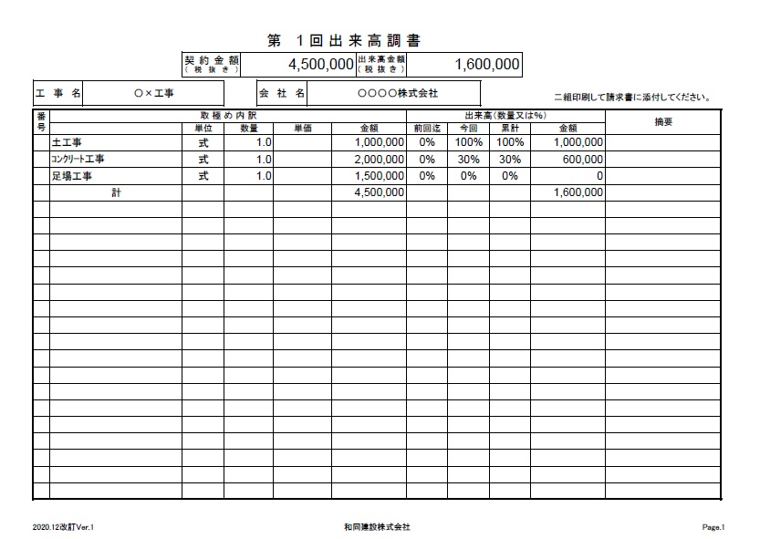
出来高調書は、一つの契約に対して請求してください。
契約外工事や追加工事、または別の契約工事については、別の請求を立ててください。

②

①「取り決め内訳」に契約時の項目、数量、金額を記入する。

①
②総計金額と、上部契約金額があっていることを確認する。

③
③「取り決め内訳」工事別に、今回の出来高を記入し、計算する。

④
④計算の計が今回の請求額です。請求書表紙の「今回までの出来高」金額となります。

次回 調書
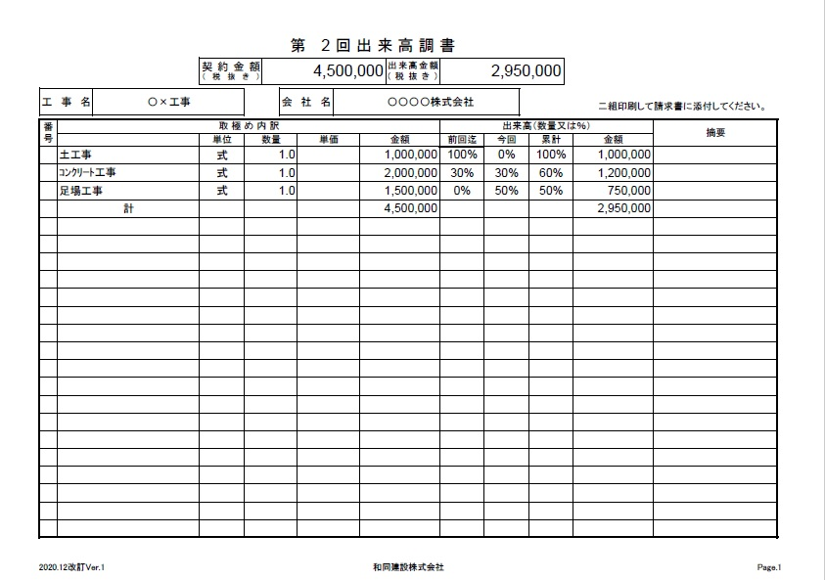

①’

③’

①’前回までの出来高を記入する

②’
②’今回の出来高を記入し、累計を出して契約金額に乗じて金額を計算する。

③’計算の計が今回の請求額です。請求書表紙の「今回までの出来高」金額となります。

